Sheet1
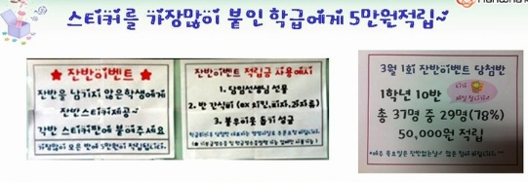
상반기 잔반량 현황 2012년 1월 ~ 2012년 6월
 | 1월 | 2월 | 3월 | 4월 | 5월 | 6월 | 합계
평소 잔반량 평균(g) | 98.6 | 76.8 | 162.8 | 176.8 | 168.1 | 156.7 | 839.8
잔반이벤트 잔반량 평균(g) | 96.8 | 70.5 | 135.2 | 161.9 | 141.6 | 138.9 | 744.9
* 주1 회 실시 (1~3월 목요일마다 시행 , 4월~ 화요일마다 시행)

*상반기 잔반량 총 94.9g 약 11% 감량함


<잔반 이벤트 사진들>

